FORMULARIO
$$UAII=Intereses+\frac{Dividendo Preferente}{1 −Tasa Fiscal}$$

$$EPS esperado=\sum{EPSi∗pi}$$

$$Desviación esperado=\sqrt{\sum{{(EPS−EPS esp)}^{2}∗pi}}$$

$$CV\%=\frac{Desviación esperada}{EPS esperada} ∗100$$

PROBLEMA 1
BBC Company tiene costos operativos fijos de Q300,000.00, costo operativos variables de Q20.00 por unidad, y un precio de venta unitario de Q75.50 por unidad.
a) Calcule el punto de equilibrio operativo en unidades.
b) ¿Cuál es el GAO si se tiene un nivel basal de ventas de 10,000 unidades?
c) Si la BBC Company se decide por una estructura de capital integrada por Q300,000.00 de deuda al 15% anual y de 1,000 acciones comunes, y tiene un nivel de EBIT de Q100,000.00, ¿cuál es el grado de apalancamiento financiero a ese nivel basal?
d) Cual sería el GAT y su interpretación?

Costo fijos |  | 300,000.00
Costo variables |  | 20.00 | unidad
Precio de venta |  | 75.50 | unidad

Punto de equilibrio |  | 5,405.41 | redondear | 5406 | unidades

 |  |  |  | 408,153.00 | en precio

GAO | 2.18

Estructura de capital de la empresa
 | Monto | Costo
Deuda | 300,000.00 | 15%
Capital comun |  |  | 1000 acciones comunes

EBIT | 100,000.00 | UAII | lo mismo

GAF | 1.82 |  |  | T (ISR) (25%)

Intereses (I) | 45,000.00

GAT | 3.9572192513

mayor apalancamiento mayor impacto en las utilidades

PROBLEMA 2
Se tienen dos opciones a elegir de estructura de capital: A y B, presentadas en la siguiente tabla.

 | Fuente de Capital | Estructura de Capital A | Estructura de Capital B
 | Deuda a L.P. | Q75,000.00 a una tasa cupón del 16% | Q 50,000.00 a una tasa cupón del 15%
 | Acciones Preferentes | Q10,000.00 con un dividendo anual del 18% | Q15,000.00 con un dividendo anual del 18%
 | Acciones Comunes | 8,000 acciones | 10,000 acciones
a) Calcule dos coordenadas EBIT-EPS para cada una de las estructuras seleccionando dos niveles de EBIT: 1. Q30,00.00 y 2. Q50,000.00.
b) Grafique las dos estructuras de capital en la misma serie de ejes EBIT-EPS.
c) Analice el apalancamiento y el riesgo relacionaos con cada una de las estructuras.
d) ¿Sobre qué limite de EBIT se prefiere cada estructura?
e) ¿Qué estructura recomienda si la empresa espera que sus EBIT sean de Q35,000.00?

EBIT = UTILIDAD OPERATIVA
 | ESTRUCTURA A |  | ESTRUCTURA B
UAII | 30,000.00 | 50,000.00 | 30,000.00 | 50,000.00
(-) Intereses | 12,000.00 | 12,000.00 | 7,500.00 | 7,500.00
UAI | 18,000.00 | 38,000.00 | 22,500.00 | 42,500.00
(-) Impuestos (25%) | 4,500.00 | 9,500.00 | 5,625.00 | 10,625.00
UN | 13,500.00 | 28,500.00 | 16,875.00 | 31,875.00
(-)Dividendos preferentes | 1,800.00 | 1,800.00 | 2,700.00 | 2,700.00
UDAC | 11,700.00 | 26,700.00 | 14,175.00 | 29,175.00

Acciones comunes | 8000 | 8000 | 10000 | 10000

UPA = EPS | 1.46 | 3.34 | 1.42 | 2.92
 | Si es mayor es mejor | Si es mayor es mejor

$$UAII=Intereses+\frac{Dividendo Preferente}{1 −Tasa Fiscal}$$
 |  | X (UAII) | Y (UPA)
 | ESTRUCTURA A | 30,000.00 | 1.46
 |  | 50,000.00 | 3.34
 |  | 14,400.00 | -
 | ESTRUCTURA B | 30,000.00 | 1.42
 |  | 50,000.00 | 2.92
 |  | 11,100.00 | 0

b) Grafique las dos estructuras de capital en la misma serie de ejes EBIT-EPS.

ESTRUCTURA DE CAPITAL PARA LA EMPRESA

c) Analice el apalancamiento y el riesgo relacionaos con cada una de las estructuras.

 | ESTRUCTURA A |  | ESTRUCTURA B
UAII | 30,000.00 | 50,000.00 | 30,000.00 | 50,000.00
I | 12,000.00 | 12,000.00 | 7,500.00 | 7,500.00
DP | 1,800.00 | 1,800.00 | 2,700.00 | 2,700.00
T | 0.25 | 0.25 | 0.25 | 0.25

GAF | 1.80 | 1.36 | 1.47 | 1.24

d) ¿Sobre qué limite de EBIT se prefiere cada estructura?

GPA

n | acciones comunes

 | UAII = | 27600

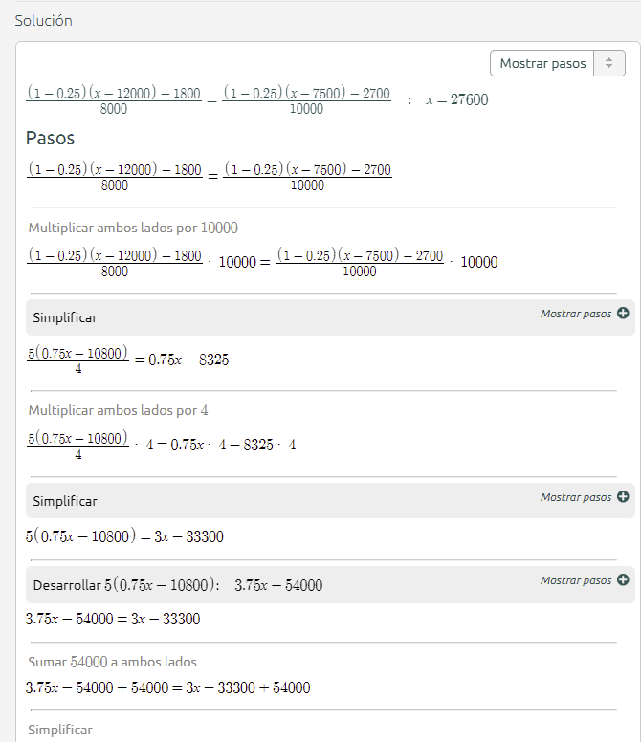

e) ¿Qué estructura recomienda si la empresa espera que sus EBIT sean de Q35,000.00?

PROBLEMA 3
La corporación JCV ha elaborado el siguiente pronóstico de ventas. Se incluye la probabilidad para cada nivel de ventas:

 | Probabilidad | Pronóstico de Ventas
 | 0.2 | $200,000.00
 | 0.6 | $300,000.00
 | 0.2 | $400,000.00
La empresa tiene costos de operación fijos de $75,000.00 y costos de operación variables de 70% del nivel de ventas. La compañía paga $12,000.00 de intereses por período. La tasa fiscal es del 30%. Suponga que existen 10,000 acciones comunes. Hay ahorro fiscal con pérdidas.
a) Calcule las EBIT y calcule las EPS correspondientes a cada nivel de ventas
b) Calcule las EPS Esperadas, con su correspondiente desviación estándar y CV.
c) Si la empresa tiene la oportunidad de reducir su apalancamiento a cero y no pagar ningún interés, ¿de cuanto serán las EPS esperadas, con su correspondiente desviación estándar y CV si el número de acciones entonces aumenta a 15,000?

 |  |  | Escenario 1 | Escenario 2 | Escenario 3
 |  | Probabilidad | 0.2 | 0.6 | 0.2
 |  | Ventas | 200,000.00 | 300,000.00 | 400,000.00
 |  | (-) Costos variables | 140,000.00 | 210,000.00 | 280,000.00
 |  | (-) Costos fijos | 75,000.00 | 75,000.00 | 75,000.00
 |  | UAII = EBIT | (15,000.00) | 15,000.00 | 45,000.00
 |  | (-) Intereses | 12000 | 12000 | 12000
 |  | UAI | (27,000.00) | 3,000.00 | 33,000.00
 |  | (-) Impuesto (30%) | (8,100.00) | 900.00 | 9,900.00
 |  | UN | (18,900.00) | 2,100.00 | 23,100.00

 |  | Acciones comunes | 10000 | 10000 | 10000
 |  | EPS = UPA | (1.89) | 0.21 | 2.31

b) Calcule las EPS Esperadas, con su correspondiente desviación estándar y CV.

$$EPS esperado=\sum{EPSi∗pi}$$
 |  | EPS esperado | $0.21
 |  | Varianza esperada | 1.76
 |  | Desviación esperada | $1.33
$$Desviación esperado=\sqrt{\sum{{(EPS−EPS esp)}^{2}∗pi}}$$
 |  | CV% | 632.46

$$CV\%=\frac{Desviación esperada}{EPS esperada} ∗100$$

c) Si la empresa tiene la oportunidad de reducir su apalancamiento a cero y no pagar ningún interés,
¿de cuanto serán las EPS esperadas, con su correspondiente desviación estándar y CV si el número de acciones entonces aumenta a 15,000?

 |  |  | Escenario 1 | Escenario 2 | Escenario 3
 |  | Probabilidad | 0.2 | 0.6 | 0.2
 |  | Ventas | 200,000.00 | 300,000.00 | 400,000.00
 |  | (-) Costos variables | 140,000.00 | 210,000.00 | 280,000.00
 |  | (-) Costos fijos | 75,000.00 | 75,000.00 | 75,000.00
 |  | UAII = EBIT | (15,000.00) | 15,000.00 | 45,000.00
 |  | (-) Intereses
 |  | UAI | (15,000.00) | 15,000.00 | 45,000.00
 |  | (-) Impuesto (30%) | (4,500.00) | 4,500.00 | 13,500.00
 |  | UN | (10,500.00) | 10,500.00 | 31,500.00

 |  | Acciones comunes | 15000 | 15000 | 15000
 |  | EPS = UPA | (0.70) | 0.70 | 2.10

 |  | EPS esperado | $0.70
 |  | Varianza esperada | 0.78
 |  | Desviación esperada | $0.89

 |  | CV% | 126.49

